E-rare - 3 - JTC 2018
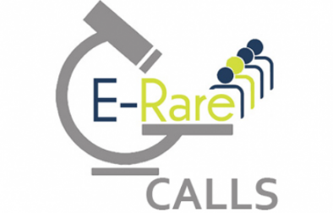
E-Rare 3 - JTC 2018 - specifikace nákladů projektů (v EUR)

Druh nákladu | 2019 | 2020 | 2021 | 2022 | Kategorie výzkumné aktivity *

Osobní náklady/výdaje
Náklady/výdaje na pořízení dlouhodobého hmotného a nehmotného majetku
Provozní náklady/výdaje vzniklé v přímé souvislosti s řešením projektu
Další provozní náklady/výdaje vzniklé v přímé souvislosti s řešením projektu
Služby/smluvní výzkum
Dopl. náklady/výdaje
Celkem | 0 | 0 | 0 | 0

* Základní výzkum / Aplikovaný výzkum / Experimentální vývoj

Jméno a příjmení českého člena řešitelského týmu projektu:

Instituce českého člena řešitelského týmu projektu:

Datum a podpis českého člena řešitelského týmu projektu:

Datum a podpis statutárního zástupce výzkumné organizace:

